Financial offer
 | Додаток 1- Форма фінансової пропозиції до Запрошення Громадської організації "Десяте Квітня" до участі у тендері RFQ U 12-2026 на закупівлю швейного обладнання
 | Будь ласка, використовуйте цю форму для вашої фінансової пропозиції щодо зазначених найменувань, вказуючи фіксовану ціну, куди все включено. Вкажіть, будь ласка, всі ціни тільки в гривні без ПДВ. Заповніть поля, закрашені жовтим

 | Назва постачальника:
 | Код ЄДРПОУ/ІПН
 | Прізвище та ім’я контактної особи/ відповідального менеджера
 | Телефон (організації, контактної особи)
 | Умови та строки доставки
 | Електронна адреса

№ | Найменування товару | Характеристика | Необхідна кількість | Одиниці виміру | Довідкове зображення | Повне найменування товару, що пропонується Постачальником | Технічні характеристики товару, що пропонується Постачальником | Пропонуєма кількість | Ціна за 1 одиницю, грн, без ПДВ | Вартість, грн.,без ПДВ
1. | Швейна машина середнього класу | Кількість операцій: не менше 19 Тип човникового механізму: вертикальний Максимальна ширина строчки: не менше 5 мм Максимальна довжина стібка: не менше 4 мм Наявність нитковтягувача: обов’язково Виконання петлі: не менше 1 виду, автоматичний або еквівалентний режим Регулювання швидкості: за наявності або еквівалент Верхній транспортер: за наявності або еквівалент Функція позиціонування голки: за наявності або еквівалент Висота підйому лапки: не менше 6/12 мм або еквівалент Споживана потужність: не більше 60 Вт Сумісність зі стандартними голками типу 130/705 або еквівалент Тип освітлення: LED або еквівалент | 7 | шт | 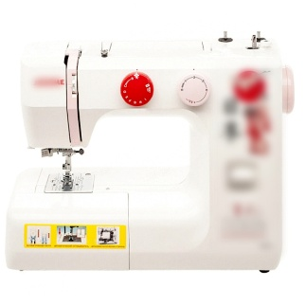 |  |  |  |  | 0.00

2 | Оверлок | Кількість операцій: не менше 8 Максимальна ширина строчки: не менше 7 мм Максимальна довжина стібка: не менше 4 мм Наявність диференціального транспортера тканини: обов’язково Нитковтягувач: за наявності або еквівалент Максимальна швидкість шиття: не менше 1300 стібків/хв Наявність рукавної платформи: обов’язково Полегшене заправлення петлювачів: обов’язково Мусорозбірник: за наявності або еквівалент Регулювання тиску лапки: за наявності або еквівалент Споживана потужність: не більше 90 Вт Сумісність зі стандартними голками типу 130/705H або еквівалент Тип освітлення: LED або еквівалент | 1 | шт | 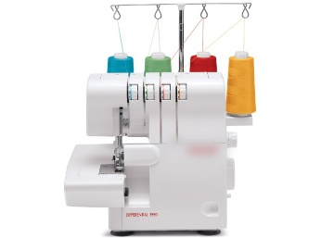 |  |  |  |  | 0.00
3 | Машинка швейно-вишивальна | Кількість операцій: не менше 196 Тип човникового механізму: горизонтальний обертовий або еквівалент Максимальна ширина строчки: не менше 9 мм Максимальна довжина стібка: не менше 5 мм Наявність нитковтягувача: обов’язково Кількість режимів виконання петлі: не менше 10 в автоматичному режимі або еквівалент Наявність дисплея: графічний (LCD) або еквівалент Регулювання максимальної швидкості: обов’язково Верхній транспортер: знімний або еквівалент, у комплекті або аналогічне рішення Програмована зупинка голки у верхньому та нижньому положенні: обов’язково Наявність рукавної платформи: обов’язково Наявність пам’яті для збереження налаштувань: обов’язково Кількість алфавітів: не менше 4 або еквівалент Колінний важіль підйому лапки: за наявності або еквівалент Довжина робочої платформи: не менше 20,5 см або еквівалент Автоматична обрізка ниток: обов’язково Шиття без педалі (кнопка старт/стоп): обов’язково Висота підйому лапки: не менше 6/13 мм або еквівалент Регулювання тиску лапки: обов’язково Зеркальне відображення строчки: вертикальне Споживана потужність: не більше 50 Вт Сумісність зі стандартними голками типу 130/705H або еквівалент Наявність чохла: напівжорсткий або еквівалент Тип освітлення: LED або еквівалент | 1 | шт | 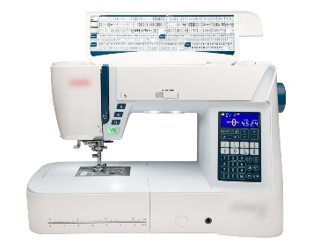 |  |  |  |  | 0.00

Загальна вартість, грн. |  |  |  |  |  |  |  |  |  | 0.00
 |  | ПРИМІТКА!!! Зображення надано виключно для ознайомлення із загальним виглядом товарів. Фактичні характеристики, матеріали та параметри товарів повинні відповідати викладеним у технічному завданні вимогам.
 |  |  |  |  |  |  | П.І.Б. ФОП/уповноваженої особи:
 |  |  |  |  |  |  | Підпис:
 |  |  |  |  |  |  | Дата:
 |  |  |  |  |  |  | Печатка (за наявності):

 | Примітка: Ціна товару вказується з урахуванням доставки, без ПДВ , у національній валюті України.
 | Після заповнення прохання подати цей документ у форматі PDF і в Excel.

